2024_04_data
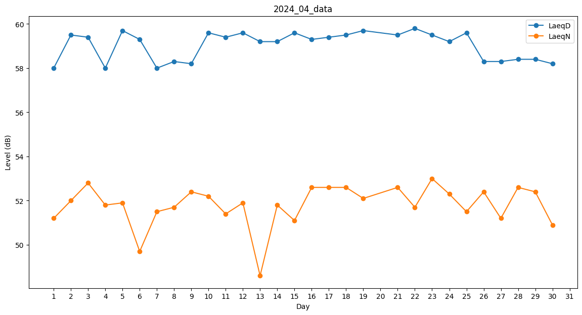
Day | LaeqD | LaeqN
1 | 58 | 51.2
2 | 59.5 | 52
3 | 59.4 | 52.8
4 | 58 | 51.8
5 | 59.7 | 51.9
6 | 59.3 | 49.7
7 | 58 | 51.5
8 | 58.3 | 51.7
9 | 58.2 | 52.4
10 | 59.6 | 52.2
11 | 59.4 | 51.4
12 | 59.6 | 51.9
13 | 59.2 | 48.6
14 | 59.2 | 51.8
15 | 59.6 | 51.1
16 | 59.3 | 52.6
17 | 59.4 | 52.6
18 | 59.5 | 52.6
19 | 59.7 | 52.1
20 | 59 | 0
21 | 59.5 | 52.6
22 | 59.8 | 51.7
23 | 59.5 | 53
24 | 59.2 | 52.3
25 | 59.6 | 51.5
26 | 58.3 | 52.4
27 | 58.3 | 51.2
28 | 58.4 | 52.6
29 | 58.4 | 52.4
30 | 58.2 | 50.9

